300гр


 | Наименование кондитерских изделий | Производитель | Кол-во штук
 | Конфеты
НОВОГОДНИЙ ПОДАРОК | Красный мак | Объединенные кондитеры "Красный Октябрь" | 1
Плюшевые друзья | Снегири | КФ "Коммунарка" | 1
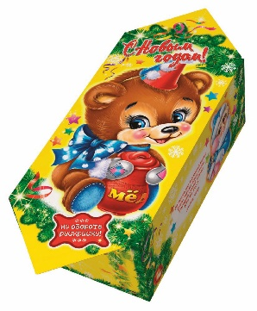
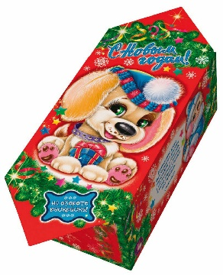
 | Сливочная МУ | КФ "Невский Кондитер" | 1
 | Петровский Форт | КФ "Невский Кондитер" | 1
 | Веселая щучка | КФ "Сласти" | 1
 | Мюзикл | КФ "Невский Кондитер" | 1
 | Аленка крем-брюле купол | Объединенные кондитеры "Красный Октябрь" | 1
 | Пожужжим | КФ "Невский Кондитер" | 1
 | Восточный базар | Объединенные кондитеры КФ "ТАКФ" | 1
 | Штучные кондитерские изделия
Дополнен анимацией | Шоколадный батончик 42гр | КО "Славянка" | 1
Вес подарка: 300 гр. | Десерт 22гр | КО "Славянка" | 1
 | Зефир Обожайка 32гр | Объединенные кондитеры КФ "Пензенская" | 1
 | Итого: |  | 12
ООО "Конфетти"
г. Белгород ул. Студенческая 21А
тел. 8(4722)20-25-20, 58-97-71
www.konfetti.pro
belgorod@konfetti.pro

